Årshjul
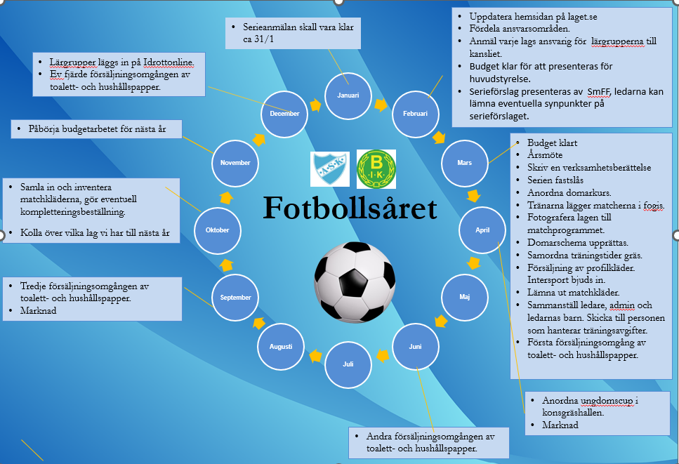
Årshjul
Ansvarig:
Tidigare:

Mötesnotering

Introduktion ny ledare
Introduktion för nya tränare
Brottsregister
Alla tränare måste lämna in utdrag ifrån brottsregistret. Utdraget lämnas till Aneby SK:s kansli.
Utdrag ifrån brottsregistret ska lämnas in vartannat år.
Tränarutbildning
Ledarutbildning
Kravet är att 1 ledare per lag skall ha gått ledarutbildning SvFF D (2 heldagar), önskvärt är dock att alla ledare går utbildningen.
Anmäl er på SmFF hemsida. Aneby SK står för utbildningsavgiften.
Medlemskap
Alla spelare ska vara medlemmar i Aneby SK.
Tränare ska vara medlem i Aneby SK eller Bälaryd IK.
Tränarens barn ( i det lag man är tränare) behöver inte betala träningsavgift.
Administratör som har flera ansvarsområden, deras barn behöver inte betala träningsavgift.
Laget.se (Supertext)
Registrera alla spelare på laget.se.
Innan registreringen skall vårdnadshavare skriftligt ha gett sitt godkännande för registreringen. Ni hittar blanketten på vår ungdomssida på lget,se se "Blanketter".
På laget.se närvaroregistrera ni spelarna när de tränar eller spelar match.
Idrottonline-lärgrupper
Registrera icke träningstid. Samlingar på minst 3 personer i minst 45 min. Exempelvis taktiksnack innan match, kick off, ledarsamlingar.
Tagg
Varje ledare hämtar ut en tagg till konstgräshallen och Aneby SK anläggning till en kostnad på 100 kr. Detta belopp betalas inte tillbaka. Man hämtar ut taggen på Anebys kansli.
Tider för utesäsongen på gräs
De yngre lagen tränar på Bälaryd IK:s anläggning.
När laget vid 10 års ålder blir aktuellt för seriespel arrangerade av Smålands FF börjar de träna på Aneby SK:s anläggning.
Tider i konstgräshallen
Lagen får önskar träningstider och ansvarigperson sammanställer önskemålen. De yngre lagen tilldelas de tidigaste träningstiderna. Seniorlagen tilldelas de senare träningstiderna.
De yngsta lagen hänvisas att boka helgtider (fre, lör, sön).
De lag som spelar poolspel och lokalserie hänvisas att boka helgtid (fre, lör, sön).
Lag som ska börja och som spelar seriespel (från 10 år och uppåt) kan boka veckodagar men kan endast boka halvplan. Vid bokning av helgtider (fre, lör, sön) får lagen helplan.
Lag som ska börja eller redan spelar 9-manna kan i mån av tider få helplan på veckodagarna. Vid bokning av helgtider får lagen helplan
Lag som ska börja eller redan spelar 11-manna kan boka helplan både på veckodagarna och helgtider.
På veckodagarna gäller 1h per träningspass men i mån av tid 1h 15 min/träningspass.
För seniorer gäller 1h 15 min.
På helgtiderna gäller 1 h 30 min/ träningspass
Matcher
Vid 7-8 års ålder spelas poolspel med närliggande kommuner. Kontakta gärna klubbar runt omkring och ordna interna matcher.
Vid 9 års ålder spelas en intern serie med närliggande kommuner, inte arrangerad av SmFF
Vid 10 års ålder börjar lagen spela seriespel arrangerade av Smålands FF
Matcher skall främst förläggas på helgerna.
Lagen skall förlägga hälften av matcherna på Aneby SK:s anläggning och andra hälften på Bälaryd IK:s anläggning.
Material
Varje lag får egna västar för att minska smittspridning. Alla lag delar på bollar, konor med mera.
Försäljningsavtal Intersport Tranås, ADIDAS och Aneby SK 2026-02-02--2030-12-31
ASK/BIK skall göra alla sina inköp av sportutrustning på intersport Tranås (inkuderar såväl centrala inköp via lagkassorna och sponsorer).
Vid avtalsbrott kan det kosta klubben 425000 kr.
Profilkläder
Tränarna får successivt profilkläder. Varje år får ledaren beställa en tröja eller ett par byxor eller shorts och t-shirt som klubben bekostar. Beställningen görs i samband med när Intersport kommer till Furulids IP, ”Fotbollskväll med Intersport”.
Om ni missar att beställa kläder den aktuella dagen skickar ni beställningen till den som ansvarar för "profilkläder för ledare".
Ungdomarna köper sina profilkläder via Intersport i Tranås. Det finns en bra hemsida där man kan beställa. Det ska finnas profilkläder på ASK som man ska kunna testa.
Toalettpapperförsäljning
Ungdom säljer toalettpapper 3-4 ggr/år. Alla lag förväntas sälja. Vinsten av försäljningen går till ungdomsverksamheten, exempelvis cuper. Önskvärt är att varje spelare säljer 3-4 st balar var.
Administratör
Många lag har en administratör som hjälper till med det administrativa. Tillexempel uppdatera hemsidan för ditt lag, försäljning av toalettpapper, sköta idrott online, administrativa runt cuper med mera.
Fogis
Enligt Svenska Fotbollförbundets tävlingsbestämmelser måste alla spelare vara registrerade från och med det år man fyller 9 år för att få spela tävlingsmatcher. Första gången spelaren ska registreras måste spelaren och spelarens vårdnadshavare skriva under ett intyg som ger föreningen rätt att ansöka om registrering för spelaren. Spelaren får bara spela matcher i den förening som spelaren är registrerad för. Om spelaren vill byta till en annan förening måste spelaren och båda föreningarna skriva på en övergångshandling som skickas till Svenska Fotbollförbundet eller genomföra en elektronisk övergång. Ungdomssektionen har en ansvarig person som sköter spelövergångar (se ansvarsomårdet "Fogis och spelarövergångar"). Alla spelare som är registrerade i Fogis är automatiskt försäkrade i Folksam. Försäkringen gäller vid skador som inträffar under träning, match och under resor till och från fotbollsplanen. Information om försäkringsvillkoren finns hos föreninge.
Intyget hittar du i fogis eller under laget.se, undomssektionen, dokument, blanketter.
Manuel hur du ska registrerar spelare efter påskrivet intyg finns på SmFF hemsida - "Ungdomsregistrera spelare".
Fogis
När ert lag börjar spela seriespel skall ni ledare skriva in resultatet i fogis efter varje hemmamatch. Detta kan göras på hemsidan eller via sms. För att få inlog kontaktar ni fogis-ansvarig (se dokument ansvarsområde).
Introduktion för ny ledare
Ansvarig:
Tidigare:

Mötesnotering

Domare
Domare 2026
Ansvarig: | Kenneth Fransson | Allmän info! Varje år utses en som har ansvaret att tillsätta domare till säsongens alla seriematcher. Dokument över vilka domare som dömer vilka matcher under säsongen publiceras på fotbollssektionens hemsida på laget.se. Domarna ansvar över att ta del av dokumentet och kontrollera att de kan döma de matcher de har blivit tilldelade. Om domarna eventuellt INTE kan döma någon av sina tilldelade matcher ansvarar de själva att byta match med någon annan domare. Kontaktlista finns på Supertext ”Domargrupp”. Vid ändring av domare skall respektive tränare informeras. Kontaktuppgifterna till tränarna finns på laget.se under det lag som de är tränare för. Tryck på ”laget” och uppgifterna till tränarna finns längst ner på sidan. |  | Rutin för hur vi tar hand om våra föreningsdomare! Några dagar före matchen ansvarar tränaren för att bjuda in domarna till matchen med påminnelse om plats, datum och tid. Hälsa domarna välkomna. Ha ett trevligt bemötande och stötta domarna under matchen. Efter matchen pratar man med domarna hur det har gått och tillsammans går man igenom situationer som kan ha varit svåra att döma. Se till att domarna fyller i domarrapporten och får det signerat. Bjud domarna på korv och dricka. Att vara domare är ingen enkel uppgift. Både aktiva, ledare och föräldrar ställer krav och har synpunkter på domaren.Tänk på att våra domare är ungdomar som är under utbildning och som ska vilja vara domare i många år framöver!
Tidigare:

Mötesnotering

Ansvarig ansvarar för att undergruppen "domare" i laget.se är
uppdaterad med aktuella domare.

Ersättning från ASK för poolspel med 15 min speltid:
En domare: 60:-
Två domare: 40 :- var
2026 | Ungdomsdomare i Aneby SK
Dömer | Namn | Född | Telefon

 | Namn |  | Telefon
9- och 11-manna-domare:
 | Theo Bladelius | 2010 | 076-306 02 91
 | Layth Zain | 2010 | 073-708 50 42
Ersättning från ASK för poolspel med 20 min speltid:
En domare: 80:-
Två domare: 60:- var
 | Gassan Alhamoud | 2009 | 070-402 39 20
 | Noel Bjerkander | 2009 | 070-227 00 48
 | Hjalmar Fransson | 2009 | 079-339 44 04
 | Jack Wennering | 2009 | 072-975 52 56
 | Kennet Fransson | 1956 | 070-762 05 41
 | Claes Helgesson | 1966 | 070-790 68 78
Ersättning från ASK för 5- och 7-manna
En domare: 250 :-
Två domare: 175:-

Nya 3-, 5- o 7-manna-domare:

Ersättning från ASK för 9- och 11-manna
En domare: 350:-
Två domare: 250:- var
 | Yahya Al Rajeh | 2010 | 070-754 87 85
 | Abdulatif "Abbe" Hindi | 2010 | 073-959 04 31
 | Hugo Tagesson | 2011 | 070-331 52 99
 | Hugo Simonsson | 2011 | 070-251 13 34
 | Wera Huluwik | 2012 | 070-286 41 10
 | Selma Wallin | 2012 | 073-175 96 97
 | Lilly Bjerkander | 2012 | 072-443 10 34
Ersättning till distriktdomare
Serie-/träningsmatch
2 x 40 min (15-16 år) 500:-/370:-
3 x 25 min (13-14 år) 415:-/310:-
3 x 20 min (10-12 år) 335:-/245:-
+ reseersättning 35:-/mil
Match på sommaren räknas som en seriematch.
 | Shahzad Hussain | 2012 | 072-446 85 94
 | Oskar Löfkvist | 2012 | 072-444 60 55
 | Axel Löfkvist | 2012 | 072-443 88 37
 | Alexander Fritzin | 2012 | 079-032 72 20

Lag som är 16 år skall ha distriktdomare. Höglandets domarklubbs tillsättare heter Bujar Kuroshi.
Telefonnummer 072-243 91 31/079-079 26 69 Mejl: mthfdak@outlook.com

Kiosk
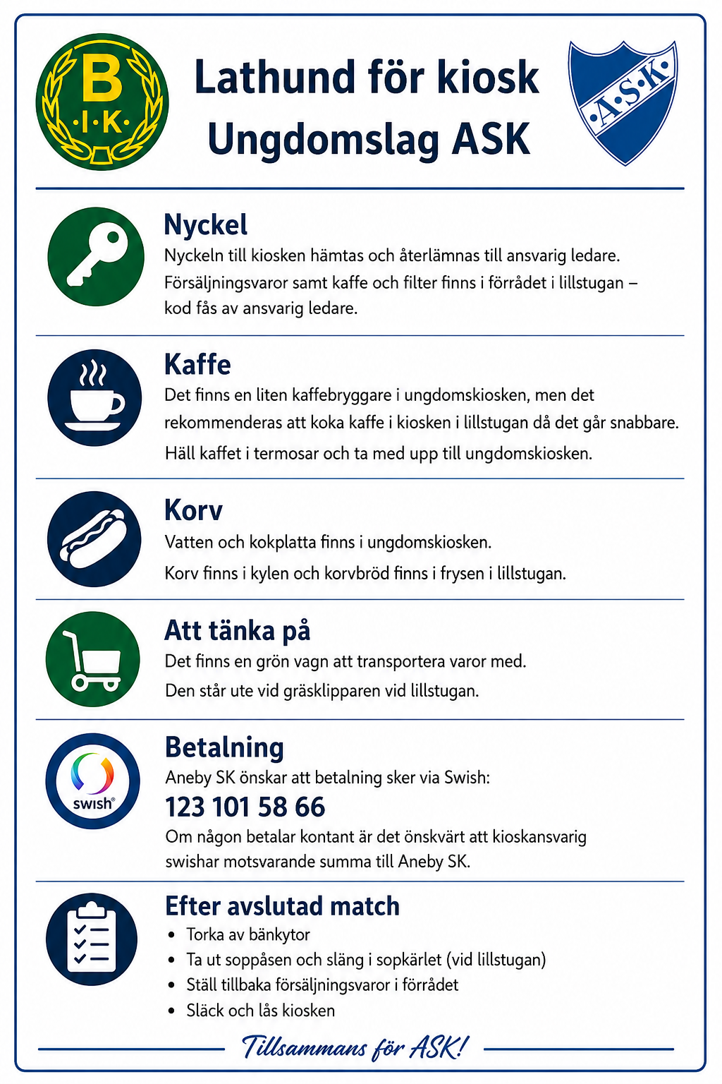
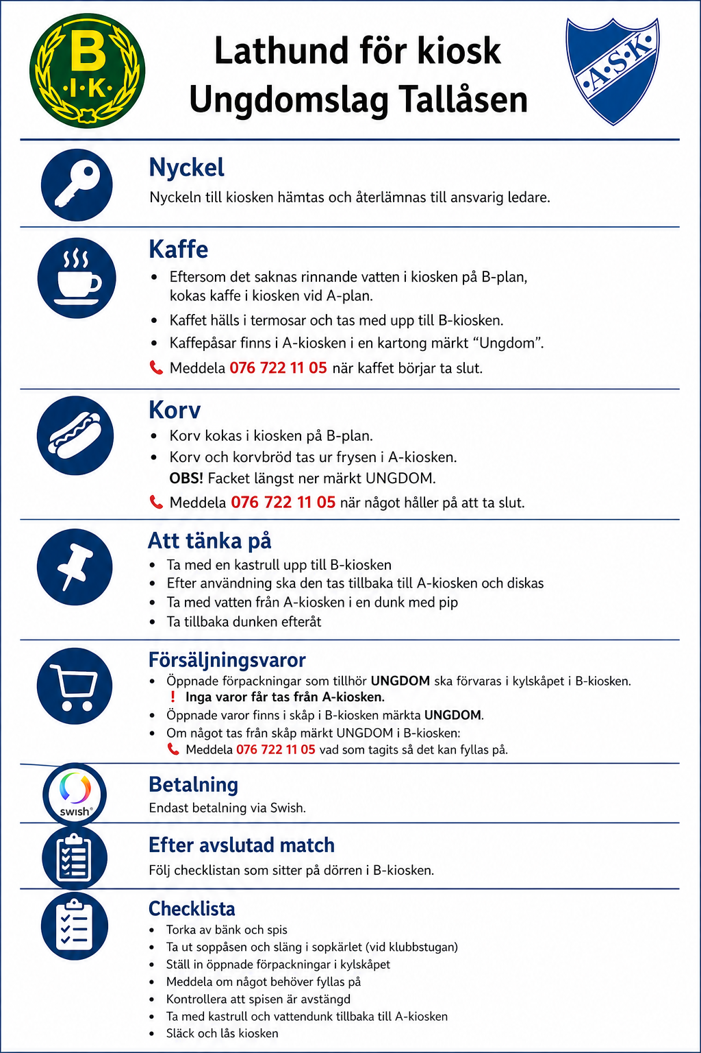
Kiosken
Ansvarig för Aneby SK inventera kiosken kontinuerligt och fyller på lagret på Aneby SK.
Ansvarig för Tallåsen inventerar kiosken på Tallåsen och hämtar det som saknas ifrån förrådet på Aneby SK och fyller på kiosken i Tallåsen.
Ansvarig för Aneby SK beställer godis, korvbröd, ketchup, senap, kaffe, dricka, servetter, muggar, glas.
Kansliet beställer korv.
Aneby SK önskar att betalning till kiosken sker via swish: Numret är 1231015866.
Om någon handlar med kontanter är det önskvärt att personen som står i kiosken tar hand om kontanterna och swisha motsvarande summa till Aneby SK.
Kiosken på Furulid
Ledare ansvarar för att öppna och låsa in till Lillstugan och till kioskförrådet. Korven finns i kylskåpet i Lillstugan.
Kiosken på Tallåsen (Bälaryd), se rutin nedan.
K
Ansvarig för kiosken
Ansvarig ASK: | Stefan Grip
Ansvarig BIK: | Patrik Trofast, Johan Råsberg
Tidigare:

Mötesnotering

Serieanmälan
Serieanmälan för seriespel arrangerad av Smålands FF.
Sista datumet för anmälan till seriespel för barn- och ungdom är ofta i slutet av januari eller början av februari.
Varje tränare anmäler själva sitt lag till Seriespel, anmälan görs via smålandsfotbollens hemsida.
Där hittar ni all information hur man anmäler sitt lag.
Vid frågor kontakta SmFF, barn- och ungdomskonsulten.
Vänliga hälsningar
Hampus Haglund
Barn- och ungdomskonsulent Tel. vx: 036-34 54 00 / Direkt: 036-34 54 52
Ansvarig för serieanmälan
Ansvarig: | Varje tränare anmäler själva sitt lag
Tidigare:

Mötesnotering

Profilkläder - ledare
Beställning av ledarkläder görs en gång per år och det i samband med att Intersport säljer profilkläder.
Man måste vara 18 år (gäller det året man fyller) för att få ledarkläder (undantag gymnastiken).
 | Profilkläder - Ledare
 | Ansvarig 2026 | Tina Arvåsen 070-4567655
Alla kläder finns i unisex/herr och regular/dam.
För ziptröjorna och t-shirt så gäller följande:
Unisex/herr är mer slimfit och raka modeller.
Regular/dam är mer insvängda men vidare nedtill
För byxorna gäller:
Unisex/herr är mer vida och längre
Regular/dam är smalare och kortare
För shorts gäller:
Unisex/herr är längre
Regular/dam är kortare
 |  |  |  | Mötesnotering
 | År 1: Ledartröja (Alt1 Zip, Alt 2 1/2-Zip)
 | År 2: Träningsbyxa
 | År 3: Shorts och t-shirt

Kolumn1 | Lag | Ledare | Initialer | Ledartröja | Stl: | Träningsbyxa | Stl | Shorts och t-thirt | Stl2 | Medlemskap | Utdrag brottsregister | Utlämnade
 | J-lag | Martin Fransson |  |  |  |  |  |  |  |  |  | x
 | J-lag | Jessica Hörlenius |  |  |  | byxa unisex | L
 | J-lag | Martin Fritzin |  | Tröja halvzip unisex | M | byxa unisex | M | t-shirt unisex |  |  |  | utlämnad
 | F12 | Olivia Svensson |  |  |  |  |  |  |  |  |  | x
 | F12 | Mattias Persson |  | Tröja halvzip unisex | XL |  |  |  |  |  |  | utlämnad
 | F12 | Christian Hördegård |  |  |  |  |  | Shorts och t-shirt unisex | M |  |  | utlämnad t-shirt
 | P12 | Johan Schavon |  |  |  |  |  |  |  |  |  | x
 | P12 | Daniel Andelius |  |  |  |  |  |  |  |  |  | x
 | P12 | Johan Löfqvist |  |  |  |  |  |  |  |  |  | x
 | P13 | Thabo Thushini |  |  |  |  |  |  |  |  |  | x
 | P13 | Emil Jakobsson |  | Tröja helzip unisex | M
 | P13 | Kristian Andersson |  |  |  |  |  |  |  |  |  | x
 | F13 | Rickard Thorin |  |  |  |  |  | Shorts och t-shirt unisex | M
 | F13 | Tove Rydholm |  | Tröja halvzip dam | XS
 | F13 | Sofia Fagerström |  | Tröja helzip dam | L |  |  |  |  |  |  | Utlämnad
 | F14 | Janette Tensen |  |  |  |  |  |  |  |  |  | x
 | F14 | David Kallfors |  |  |  |  |  |  |  |  |  | x
 | F14 | Daniel Fransson |  |  |  |  |  |  |  |  |  | x
 | P14 | Emelie Gustafsson |  |  |  |  |  |  |  |  |  | x
 | P14 | Tina Arvåsen |  |  |  | Byxa dam | M
 | P14 | Rikard Pettersson |  |  |  |  |  | Shorts och t-shirt unisex | M
 | P15 | Eric Serra |  |  |  |  |  |  |  |  |  | x
 | P15 | Emma-Sara |  |  |  | Byxor unisex | L |  |  |  |  | Utlämnad
 | P15 | Lina Stark |  |  |  | Byxor unisex | L |  |  |  |  | Utlämnad
 | P15 | Martin Forsberg |  |  |  |  |  |  |  |  |  | x
 | P15 | Goran Svärd |  | Tröja helzip unisex | M
 | F15 | Elin Gustafsson |  |  |  |  |  | Shorts unisex, t-shirt dam | S |  |  | t-shirt lämnad
 | F16 | Alexandra Boo |  |  |  |  |  |  |  |  |  | x
 | F16 | Henning Lööv |  | Tröja helzip unisex | L |  |  |  |  |  |  | Utlämnad
 | P16 | Andreas Johansson |  |  |  |  |  | Shorts och t-shirt unisex | L
 | P16 | Elin Svensson |  |  |  |  |  |  |  |  |  | x
 | P16 | Tobias Åkerberg |  |  |  |  |  | Shorts och t-shirt unisex | M
 | P16 | Lina Fransson |  |  |  |  |  | Shorts unisex, t-shirt dam | M (fel)
 | P17 | Johan Råsberg |  |  |  |  |  |  |  |  |  | x
 | P17 | Patrik Trofast |  |  |  | Byxor unisex | L
 | F17-18 | Johanna Blomstrand |  | Tröja halvzip dam | S |  |  |  |  |  |  | Utlämnad
 | F17-18 | John Gustafsson |  | Tröja halvzip unisex | M
 | F17-18 | Martin Hillberg |  |  |  | Byxor unisex | XL
 | F17-18 | Daniel Blomstrand |  |  |  |  |  |  |  |  |  | x
 | P18 | Marcus Johansson |  |  |  | Byxor unisex | M
 | P18 | Daniel Lenning |  |  |  |  |  | Shorts och t-shirt unisex | M
 | P18 | Maraz Kerem Memo |  |  |  |  |  |  |  |  |  | x
 | P/F 19 | Henrik Fridh |  |  |  |  |  |  |  |  |  | x
 | P/F 19 | Eddie Källner |  |  |  |  |  | Shorts och t-shirt unisex | XL | inväntar | saknas
 | P/F 19 | Fredrik Östlid |  | Tröja helzip unisex | M
 | P/F 19 | Tomas Celinder |  |  |  |  |  |  |  |  |  | x
 | P/F 20-21 | Filip Bremer |  |  |  |  |  | Shorts och t-shirt unisex | M |  |  | t-shirt utlämnad
 | P/F 20-21 | Christo Bimula |  |  |  |  |  | Shorts och t-shirt unisex | L

Matchställ
 |  |  |  | Kläder - Match |  |  |  | Matchställ "Blå lapp" - Home Hotel Victoria, blåa shorts med logga
 |  |  |  | Ansvarig: |  |  |  | Nr | Tröja | Storlek | Antal shorts | Storlek shorts | Antal Strumpor | Storlek strumpor
 |  |  |  |  |  |  |  | 1 | MV | Small | 1 | small | 1 | 3 |  | Tvättråd:
 |  |  |  |  |  |  |  | 1 | MV | Medium | 1 | Medium | 1 | 3
 |  |  |  |  |  |  |  | 30 | MV (ej reklam) | Large | 1 | Large | 1 | 3 |  | Vänd tröjan ut och in innan tvätt för att skona trycket
 |  |  |  | Tidigare: |  |  |  | Nr 2-6 | 4 st | Large | 5 | large |  |  |  | Tvätta allt i 40 grader
 |  |  |  |  |  |  |  | Nr 7-15 | 9 st | Medium | 7 | medium |  |  |  | Använd ej sköljmedel
 |  |  |  | Mötesnotering |  |  |  | Nr 16-19 | 5 st | Small | 3 | small
 |  |  |  |  |  |  |  | Nr 20 | 1 st | xxl | 3 | x-large

 |  |  |  |  |  |  |  | Matchställ 15 år, Passera blåa shorts
 |  |  |  |  |  |  |  | Nr | Tröja | Storlek | Antal shorts | Storlek shorts | Antal Strumpor | Storlek strumpor
 |  |  |  |  |  |  |  | Nr 1 | målvakt | medium | 1 | medium MV | 1 | ?
 |  |  |  |  |  |  |  | Nr 30 | målvakt | large | 1 | large MV | 1 | ?
 |  |  |  |  |  |  |  | Nr 2-3 | 2 | x-smal
 |  |  |  |  |  |  |  | Nr 4-5 | 2 | small | 2 | small
 |  |  |  |  |  |  |  | Nr 6-15 | 10 | medium | 6 | medium
 |  |  |  |  |  |  |  | Nr 16-17 | 2 | large | 6 | large
 |  |  |  |  |  |  |  | Nr 18 | 1 | X-large | 4 | x-large

 |  |  |  |  |  |  |  | Matchställ 14 år Höglandsvillan, Lövsta Trähus, blåa shorts
 |  |  |  |  |  |  |  | Nr | Tröja | Storlek | Antal shorts | Storlek shorts | Antal Strumpor | Storlek strumpor
 |  |  |  |  |  |  |  | Nr 1 | målvakt | s | 1 | Small MV | 1 | 2
 |  |  |  |  |  |  |  | Nr 40 | målvakt | m | 1 | Medium MV | 1 | 3
 |  |  |  |  |  |  |  | Nr 17-20 | 4 | 164 | 4 | 164
 |  |  |  |  |  |  |  | Nr 21-22 | 2 | xs | 2 | xs
 |  |  |  |  |  |  |  | N 23-27 | 5 | s | 5 | s
 |  |  |  |  |  |  |  | Nr 28-31 | 4 | m | 4 | m

 |  |  |  |  |  |  |  | Matchställ HAG 14 år ( grön lapp), blåa shorts.
 |  |  |  |  |  |  |  | Nr | Tröja | Storlek | Antal shorts | Storlek shorts | Antal Strumpor | Storlek strumpor
 |  |  |  |  |  |  |  | Nr 1 | målvakt (ingen reklam) | medium | 1 | Medium | 1 | 2
 |  |  |  |  |  |  |  | Nr 30 | målvakt (ingen reklam) | medium | 1 | Medium | 1 | 3
2026 |  |  |  |  |  |  |  |  |  |  | 3 | x-large
Inköpt | Ålder | Lag 2026 | Lag 2025 | Lag 2024 | Lag 2023 |  | Reklam | Nr 2-4 | 3 st | large | 8 | large
2022 | 16 | P11-10 | P09 | P09 | P07-08 | 11-manna | Home Hotel Victoria | Nr 5-11 | 7 st | medium | 6 | medium
2025 | 15 | P12 | P10 |  |  | 11-manna | Passera | Nr 12-17 | 6 st | small | 3 | Small
2022 | 14 | P12 | P11 | P10 | P09 | 9-manna | HAG (grön lapp) | Nr 18-19 | 2 st | xs
2026 | 14 | F12 |  |  |  | 9-manna | Höglandsvillan, Lövsta Trähus
2024 | 13 | P13 | P12 | P11 |  | 9-manna | Motrab | Matchställ Motrab 13 år, blåa shorts
2025 | 13 | F13 | F12 |  |  | 9-manna | Ludvigs EL (Brun/beige) | Nr | Tröja | Storlek | Antal shorts | Storlek shorts | Antal Strumpor | Storlek strumpor
2023 | 12 | P14 | P13 | P12 | P10 | 7-manna | Wettern Logistik AB, Prozink AB, Klockargårdens AB | Nr 1 | målvakt -ebit | 164 | 1 | 164 MV | 1 | s MV-strumpor
2025 | 12 | F14 | F13 | F12 | P11 | 7-manna | Körkortspartners & Stanton | Nr 30 | målvakt | s | 1 | Smal MV | 1 | m MV-strumpor
2023 | 11 | P15 | P14 | P13 | P12 | 7-manna | EMBERS | Nr 2-4 | 3st | 152 | 3 | 152
2025 | 11 | F15 | F14 |  |  | 7-manna | HAGS | Nr 5-11 | 7 st | 164 | 7 | 164
2024 | 10 | F16 | F15 | F13 |  | 7-manna | Clarion Collection Viktoria & EKA SKOG | Nr 12-17 | 6 st | s | 6 | s
2023 | 10 | P16 | P15 | P14 | P12 | 7-manna | Motrab & Aneby Renhållning |  |  |  | 1 | xs
2023 | 9 | F17 | F16 | F14 | P13 | 5.manna (L) | ebit | Nr 21 | 1 st | XL | 1 | xl-large
2026 | 9 | P17 |  |  |  | 5-manna (L) | Ludvigs El & Alltjänst AB
2023 | 8 | F18 | P16 | P/F 15 | P14 | 5-manna (poolspel) | Aneby Buss | Matchställ 12-13 år, Ludvigs El & Alltjänst AB (brun etikett), blåa shorts
2026 | 8 | P18 |  |  |  | 5-manna (Poolspel) | LF, JBL asfalt, Lönnholmen Bilteknik | Nr | Tröja | Storlek | Antal shorts | Storlek shorts | Antal Strumpor | Storlek strumpor
 | 7 | F19 |  |  |  | 5-manna (poolspel) | "svart" + nya kortbyxor | Nr 1 | målvakt | 164 | 1 MV -shorts | 164 MV | 1 | xs målvaktsstrumpor
 | 7 | P19 |  |  |  | 5-manna (poolspel) | "rött" + nya kortbyxor | Nr 30 | målvakt | 164 | 1 MV -shorts | 164 | 1 | s/m målvaktsstrumpor
 |  |  |  |  |  |  |  | Nr 2-3 | 2 st | 152 | 2 | 152
 |  |  |  |  |  |  |  | Nr 4-12 | 9 st | 164 | 9 | 164
 |  |  |  |  |  |  |  | Nr 13 | 1 st | small | 1 | smal
 |  |  |  |  |  |  |  | Nr 14-16 | 3 st | medium | 3 | medium

 |  |  |  |  |  |  |  | Matchställ Wettern Logistik AB, Prozink AB, Klockargårdens AB, blåa shorts (passar 12 åringar)
 |  |  |  |  |  |  |  | Nr | Tröja | Storlek | Antal shorts | Storlek shorts | Antal Strumpor | Storlek strumpor
 | Vid inköp |  |  |  |  |  |  | Nr 1 | målvakt | 164 | 1 | 164 | 1 | 2
 |  |  | Matchtröjor | Målvakter | Målvaktsstrumpor |  |  | Nr 30 | målvakt | small | 1 | small | 1 | 3
 | 11-manna |  | 17 | 2 | 2 |  |  | Nr 2-4 | 3 st | 152 | 3 | 152
 | 9-manna |  | 15 | 2 | 2 |  |  | Nr 5-10 | 6 st | 164 | 6 | 164
 | 7-manna |  | 15 | 2 | 2 |  |  | Nr 11-15 | 5 st | small | 5 | small
 | Poolspel |  | 18 | 2 | 2 |  |  | Nr 16 | 1 st | 164 | 1 | 164
 | Poolspel |  | 20 | 2 | 2 |  |  | Nr 17 | 1 st | small | 1 | small

 |  |  |  |  |  |  |  | Matchställ 12 år - Körkortspartner och Stanton, blåa shorts
 | Storlekar som finns |  |  |  |  |  |  | Nr | Tröja | Storlek | Antal shorts | Storlek shorts | Antal Strumpor | Storlek strumpor
 | 128, 140, 152, 164, xs, s, m, l, xl, xxl |  |  |  |  |  |  | Nr 1 | målvakt | 164 | 1 | 164 MV | 1 | Mv s
 |  |  |  |  |  |  |  | Nr 30 | målvakt | smal | 1 | smalMV | 1 | MV m
 |  |  |  |  |  |  |  | Nr 2-4 | 3 st | 152 | 3 | 152
 |  |  |  |  |  |  |  | Nr 5-12 | 8 st | 164 | 7 | 164
 |  |  |  |  |  |  |  | Nr 13-16 | 4 st | smal | 5 | smal
 | 2026
 | Beställning | MV-shorts | MV-strumpor | Färger |  | Klara |  | Matchställ HAGS 11 år, blåa shorts
 | F12 |  | 2 par (2 + 3) | lila |  |  |  | Nr | Tröja | Storlek | Antal shorts | Storlek shorts | Antal Strumpor | Storlek strumpor
 | P15 |  | 2 par (1 + 2) | rosa/gula |  | ok |  | Nr 1 | målvakt | 152 | 1 | 152 | 1 | 1 |  | Matchställ Nike med extra shorts 12 år (P12) (shorts med vitt tjock sträck horisontellt längst ner.
 | F17/18 | 140, 152 | 2 par strl (1+1) | rosa/gula |  | ok | Aneby Buss | Nr 30 | målvakt | 164 | 1 | 164 | 1 | 2 |  | Nr | Tröja | Storlek | Antal shorts | Storlek shorts | Antal Strumpor | Storlek strumpor
 | F17/18 | 164, 164 | 2 par strl (1+1) | röda/grå |  |  | Ebit | Nr 13 | 1 st | 152 | 8 | 152 |  |  |  | Nr 1 | målvakt orange nike | Xl junior | 7 | 164
 | P17 |  | 2 par (1+1) | lila |  |  |  | Nr 14-16 | 3 st | 140 |  |  |  |  |  | Nr 1 | målvakt orange nike | XL junior | 2 | x-smal
 | P17 | 164 | 1 par (1) | rosa/gula |  | ok |  | Nr 17-21 | 5 st | 152 |  |  |  |  |  | Nr 2 | 1 st nike svarta | smal | 6 | small
 | P18 |  | 2 par (0+1) | lila |  |  |  | Nr 22-25 | 4 st | 164 | 4 | 164 |  |  |  | Nr 3-4 | 2 st nike svarta | Xl junior
 | P14 | 164, smal | 2 par (2+3) | rosa/gula |  |  |  | Nr 26 | 1 st | 152 |  |  |  |  |  | Nr 5 | 1 st nike svarta | large junior
 | F16 | 152, 164 | 2 st (1+2) | röda/grå |  |  |  |  |  |  | 2 | smal |  |  |  | Nr 8 | 1 st nike svarta | Xl junior
 | P12 (HAG) | M, M | 2 st (2+3) | rosa/gula |  |  |  |  |  |  |  |  |  |  |  | Nr 9 | 1 st nike svarta | large junior
 | F15 | 152, 164 | 2 st (1+2) | rosa/gula |  | ok |  | Matchställ Embers 11 år, blåa shorts |  |  |  |  |  |  |  | Nr 10 | 1 st nike svarta | smal
 | P16 | 152, 164 | 2 st (1+2) | Rosa/gula |  |  |  | Nr | Tröja | Storlek | Antal shorts | Storlek shorts | Antal Strumpor | Storlek strumpor |  | Nr 11-12 | 2 st nike svarta | large junior
 | P10 | smal, large | 2 st (3+3) | Rosa/gula |  |  |  | Nr 1 | målvakt | 152 | 1 | 152 MV | 1 | 1 |  | Nr 13 | 1 st nike svarta | Xl junior
 | P10 | medium | 1 st (3) | röda/grå |  |  |  | Nr 30 | målvakt | 164 | 1 | 164 MV | 1 | 2 |  | Nr 14 | 1 st nike svarta | smal
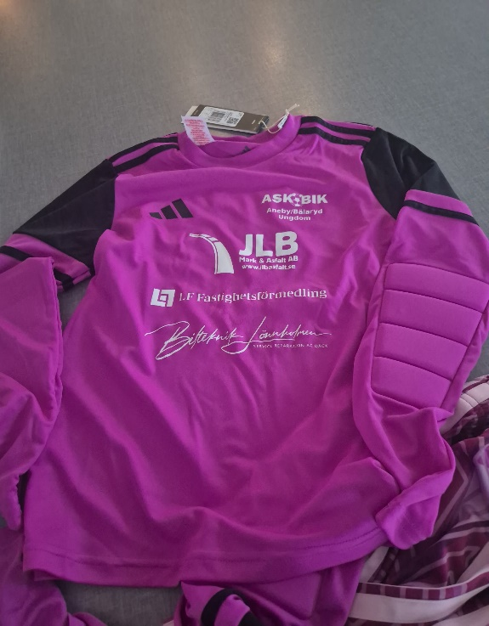
 |  |  |  |  |  |  |  | Nr 2-6 | 5 st | 140 | 5 | 140 |  |  |  | Nr 15 | 1 st nike svarta | Xl junior
2026 Lila med svart
 |  |  |  |  |  |  |  | Nr 7 - 11 | 5 st | 152 | 5 | 152 |  |  |  | Nr 16, 18-19 | 3 st nike svarta | large junior
 |  |  |  |  |  |  |  | Nr 12-18 | 7 st | 164 | 6 | 164

 |  |  |  |  |  |  |  | Matchställ Clarion Collection Victoria och EKA Skog 10 år - blåa shors
 |  |  |  |  |  |  |  | Nr | Tröja | Storlek | Antal shorts | Storlek shorts | Antal Strumpor | Storlek strumpor
 |  |  |  |  |  |  |  | Nr 1 | Målvaktströja | 152 | 1 | 152 | 1 | 1
 |  |  |  |  |  |  |  | Nr 30 | Målvaktströja | 164 | 1 | 164 | 1 | 2
 |  |  |  |  |  |  |  | Nr 2-9 | 8 st | 152 | 8 | 152
 |  |  |  |  |  |  |  | Nr 10-17 | 8 st | 164 | 7 (8) | 164

 |  |  |  |  |  |  |  | Matchställ Motrab & Aneby Renhållning 10 år, blåa shorts
 |  |  |  |  |  |  |  | Nr | Tröja | Storlek | Antal shorts | Storlek shorts | Antal Strumpor | Storlek strumpor
 |  |  |  |  |  |  |  | Nr 1 | målvakt | 164 | 1 | 164 | 1 | 2
 |  |  |  |  |  |  |  | Nr 30 | målvakt | 152 | 1 | 152 | 1 | 1
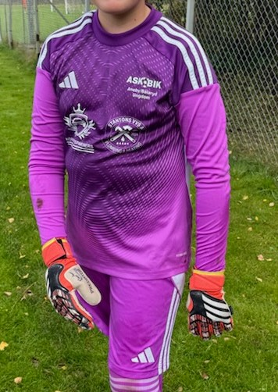
 |  |  |  |  |  |  |  | Nr 2-7 | 6 | 152 | 8 | 152
 |  |  |  |  |  |  |  | Nr 8-13 | 6 | 164 | 5 | 164
2025 Lila med vita ränder
 |  |  |  |  |  |  |  | Nr 14 | 1 | xs | 2 | 176
 |  |  |  |  |  |  |  | Nr 15 | 1 | s

 |  |  |  |  |  |  |  | Matchställ ebit 9 år, blåa shorts
 |  |  |  |  |  |  |  | Nr | Tröja | Storlek | Antal shorts | Storlek shorts | Antal Strumpor | Storlek strumpor
 |  |  |  |  |  |  |  | Nr 1 | målvakt - ebit | 164 | 1 | 164 | 1 | 1
 |  |  |  |  |  |  |  | Nr 30 | målvakt - ebit | 164 | 1 | 164 | 1 | 1
 |  |  |  |  |  |  |  | Nr 14-16 | 3 st | 128 | 3 | 128
 |  |  |  |  |  |  |  | Nr 17-22 | 6 st | 140 | 6 | 140
 |  |  |  |  |  |  |  | Nr 23-26 | 4 st | 152 | 4 | 152
 |  |  |  |  |  |  |  | Nr 10-13, 27-29 | 7 st | 164 | 7 | 164

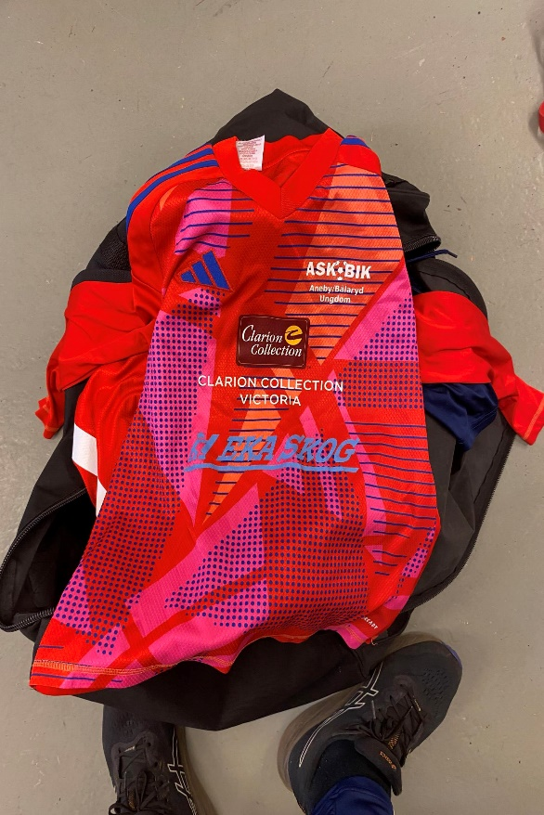
 |  |  |  |  |  |  |  | Matchställ 9 år (shorts med vitt tjock sträck längst ner) Ludvigs El & Alltjänst AB
 |  |  |  |  |  |  |  | Nr | Tröja | Storlek | Antal shorts | Storlek shorts | Antal Strumpor | Storlek strumpor
 |  |  |  |  |  |  |  | Nr 1 | Målvakt | 152 | 1 | 152 MV | 1 | 1
 |  |  |  |  |  |  |  | Nr 30 | Målvakt | 164 | 1 | 164 MV | 1 | 1
2024 Röd
 |  |  |  |  |  |  |  | Nr 40 | Målvakt | 164 | 1 | 164 MV | 1 | 1
 |  |  |  |  |  |  |  | Nr 14-20 | 7 | 140 | 7 | 140 |  |  | s
 |  |  |  |  |  |  |  | Nr 21-31 | 11 | 152 | 13 | 152
 |  |  |  |  |  |  |  | Nr 32-33 | 2 | 164 | 2 | 164

 |  |  |  |  |  |  |  | Matchställ Aneby Buss 8 år - Poolspel, blåa shorts
 |  |  |  |  |  |  |  | Nr | Tröja | Storlek | Antal shorts | Storlek shorts | Antal Strumpor | Storlek strumpor
 |  |  |  |  |  |  |  | Nr 1 | målvakt -ebit | 140 | 1 | 140 | 1 | 1
 |  |  |  |  |  |  |  | Nr 30 | målvakt -ebit | 152 | 1 | 152 | 1 | 1
 |  |  |  |  |  |  |  | Nr 2-6 | 5 st | 128 | 4 | 128
 |  |  |  |  |  |  |  | Nr 7-11 | 5 st | 140 | 8 | 140
 |  |  |  |  |  |  |  | Nr 12-15 | 4 st | 152 | 3 | 152
 |  |  |  |  |  |  |  |  |  |  | 1 | 164

 |  |  |  |  |  |  |  | Matchställ poolspel 8 år (LF, JBL asfalt, Lönnholmen Bilteknik), blåa shorts
 |  |  |  |  |  |  |  | Nr | Tröja | Storlek | Antal shorts | Storlek shorts | Antal Strumpor | Storlek strumpor
 |  |  |  |  |  |  |  | Nr 1 | Målvakt | 140 | 1 | MV 140 | 1 | 0
 |  |  |  |  |  |  |  | Nr 30 | Målvakt | 152 | 1 | MV 152 | 1 | 1
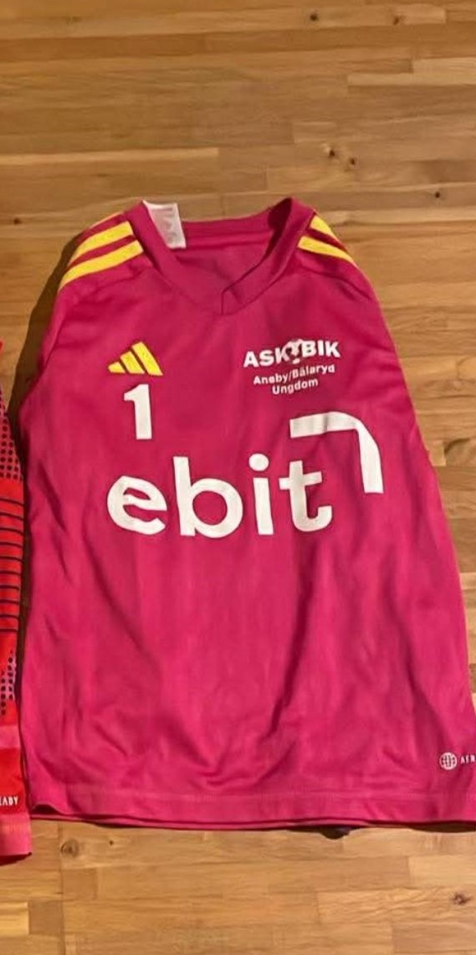
 |  |  |  |  |  |  |  | Nr 15-16 | 2 | 128 | 2 | 128
2023 Rosa
 |  |  |  |  |  |  |  | Nr 17-28 | 12 | 140 | 12 | 140
 |  |  |  |  |  |  |  | Nr 29-31 | 3 | 152 | 3 | 152
 |  |  |  |  |  |  |  | Nr 32 | 1 | 164 | 1 | 164

Lag som spelar poolspel har ofta flera målvakter under samma match och byter endast tröjorna. Därav har vi inte beställt strumpor.
 |  |  |  |  |  |  |  | Matchställ poolspel 7 år svart, blåa shorta
 |  |  |  |  |  |  |  | Nr | Tröja | Storlek | Antal shorts | Storlek shorts | Antal Strumpor | Storlek strumpor
 |  |  |  |  |  |  |  | Nr | Målvakt | 128 | 1 | MV 128 | x
 |  |  |  |  |  |  |  | Nr | Målvakt | 140 | 1 | MV 140 | x
 |  |  |  |  |  |  |  | Nr |  |  | 7 | 128
 |  |  |  |  |  |  |  | Nr |  |  | 7 | 140
 |  |  |  |  |  |  |  | Nr
 |  |  |  |  |  |  |  | Nr

 |  |  |  |  |  |  |  | Matchställ poolspel 7 år poolspel rött, blåa shorts
 |  |  |  |  |  |  |  | Nr | Tröja | Storlek | Antal shorts | Storlek shorts | Antal Strumpor | Storlek strumpor
 |  |  |  |  |  |  |  | Nr 1 | Målvakt | 128 | 1 | MV 128 | x
 | Strumpor |  |  |  |  |  |  | Nr 40 | Målvakt | 140 | 1 | MV 140 | x
 | 5K | 28-30 |  |  |  |  |  | Nr |  |  | 7 | 128
 | 0 | 31-33 |  |  |  |  |  | Nr |  |  | 7 | 140
 | 1 | 34-36 |  |  |  |  |  | Nr
 | 2 | 37-39 |  |  |  |  |  | Nr
 | 3 | 40-42
 | 4 | 43-45
 | 5 | 46-48

Medlem och träningsavgift
Medlem- och träningsavgifter:
Fakturor för medlem- och träningsavgifter kommer att skickas ut till spelare som är registrerade i laget.se.
Fakturorna kommer att skickas ut till vårdnadshavarens mejl, det är därför viktigt att ledarna ser till att vårdnadshavarens mejl är registrerade i laget.se.
Det är viktigt att ledarna för respektive lag har aktuella spelare inlagda i truppen på laget.se.
För att säkerhetsställa att aktuella spelare faktureras kommer kansliet kontakta ledarna innan de skickar ut fakturorna.
Medlem- och träningsavgift skall betalas senast den 5/5.
Detta gäller om avgifterna inte är betalda:
Spelare får inte delta i matcher efter förfallodagen.
Spelare får inte delta på träningar efter den 31/5.
Alla tränare ska vara medlemar i antigen Aneby SK eller Bälaryd IK.
Tränarens barn (i första hand det lag som hen är tränare) behöver inte betala träningsavgift. Gäller ett barn per tränare.
Om det finns tränare som tränar ett lag men som inte har något barn i det aktuella laget så behöver inte hens barn betala träningsavgift förutsatt att barnet är aktivit i ett ungdomslag (gäller inte seniorspelare).
Administratörer som tar ett aktivt ansvar och arbetar med det administrativa veckovis har skäl till subventionerad träningsavgift. Att göra punktinsattser någon gång då och då skall inte vara skäl för att få träningsvagiften subventionerad.
Huvudstyrelsen har arbetat fram ett material hur man skall hantera spelare som inte har ekonomisk möjlighet att betala medlem- och träningsavgifter. Tränaren till spelaren som inte har ekonomisk möjlighet att betala kontaktar ordförande i ungdomssektionen.
Det finns möjlighet att betala familjemedlemskap, information och blankett finns på Aneby SK huvudsida på laget.se.
Tillägg:
2020-01-29 bestämde huvudstyrelsen att tränare i ASK/BIK som betalar medlemskap i BIK inte behöver betala medlemskap i ASK.
Ansvarig för medlem- och träningsavgifter
Ansvarig: | Martin Fagerström
Tidigare:

Mötesnotering

Matchvärd
Matchvärdens ska finnas på alla matcher, de ska bära västar och deras uppgift är:
Före matchen
Var på plats i god tid innan lag och domare anländer.
Välkomna motståndarlaget och domaren till matchen.
Presentera dig och din roll som matchvärd.
Visa var omklädningsrum och planer finns samt informera om andra praktiska förutsättningar.
Dela ut SvFF:s spelformsfoldrar. Foldrarna för respektive spelform finns att ladda ner.
Bjud ledarna på fika.
Var tillgänglig för motståndarlaget och domaren för att svara på frågor.
Under matchen
Hänvisa publiken till motsatt långsida i förhållande till var lagens ledare och avbytare är.
Åskådare skall stå minst 2–3 meter från linjen.
Ingen publik ska stå bakom målen såvida det inte finns en läktare där.
Ge moraliskt stöd till domaren i paus.
Se till att ingen i publiken stör ledare, spelare eller domare. Sätt stopp för alla former av diskriminerande beteenden.
Efter matchen
Prata uppmuntrande med domaren och fråga hur hen upplevde matchen.
Stäm av med båda lagens ledare hur de upplevde matchen ur ett fair play-perspektiv.
Se till att idrottsplats och omklädningsrum lämnas i gott skick och är städade.
Ansvarig för "matchvärd"
Ansvarig:
Tidigare:

Mötesnotering

Spelarutbildning
Svensk fotboll arbetar målmedvetet med att inspirera och utbilda spelare i olika åldrar.
För spelare 13-14 år erbjuder Smålands FF spelarutbildningar i form av utbildningsläger och tematräningar. Det är fri anmälan till dessa spelarutbildningar och bekostas av varje enskild spelare.
Efter avslutad spelarutbildning skickar Smålands FF faktura till Aneby SK. På fakturan finns namnen på spelarna som deltagit på spelarutbildningen. När fakturan kommer till Aneby SK:s kansli kommer kanslisten kontakta aktuell tränare. Tränaren har till uppgift att kontakta de spelare som varit på spelarutbildningen. Spelarna skall först då swisha in beloppet till Aneby SK 123 419 46 19.
Från det år spelarna har fyllt 15 år finns spelarutbildningar där spelare blir uttagen till distrikt-, regions- och landslagsläger. Till de utbildningstillfällena spelarna blir uttagna (alltså inte fri anmälan) bekostar Aneby SK utbildningen.
Ansvarig för spelarutbildning
Ansvarig:
Tidigare:

Mötesnotering

Cuper
Förslag på ersättning cuper 2026
Det är x lag som anmält att man planerar att åka på cup 2026 och lagen får ersättning enligt nedan.
Förum nedanstående summa står klubben även för lag- och ledaravgiften (max 3 ledare).
Lag födda 2015-2013 Klubben bidrar med 7000 kr per lag
Lag födda 2012-2011 Klubben bidrar med 10000 kr per lag
Lag födda 2010-2009 Klubben bidrar med 13 000 kr per lag
Cuper
Ansvarig:
Tidigare:

Mötesnotering

Tips på bra cuper
 | Ålder
Kabecup | 7-9 år
Habo | 10-13 år
Elitfönstercup | 10-12 år
Sölvesborgscupen | 10-15 år
Bullerbycup
Laxacup

Försäljning
Rutin Försäljning
Ungdomslagen i ASK/BIK genomför tillsammans försäljning för att öka intäkterna. Vinsten av försäljningen kommer möjliggöra att ungdomslagen kan åka på cup med ekonomiskt bidrag från ASK. Vi har inget tvång på att spelare ska sälja ett visst antal, men om intäkterna inte täcker utgifterna kommer enskild spelare få betala cupavgifter från egen kassa. Om något lag vill öka sin lagkassa med hjälp av en försäljning skall lagen INTE välja att sälja toalett-och hushållspapper, Terry & Friends, New Body, Ravelli eller liknande produkter utan att förankra med ungdomssektionen först.
Attestering av fakturor
Huvudansvarig ska attestera de fakturor vi får från leverantör för att bekräfta att vi verkligen fått de produkter som fakturerats.
Attestering ska ske på originalfakturan i Aneby SK:s klubbstuga.
Kanslist kontaktar inköpsansvarig när fakturan har kommit, fakturan läggs i postfack tillhörande fotbollens ungdomssektion.
Huvudansvarig attesterar fakturan och lägger därefter fakturan i postfacket tillhörande kansliet.
Försäljning av toalett- och hushållspapper.
Ungdomssektionen har som mål att sälja toalett- och hushållspapper 3-4 gånger per år.
Försäljning av toalett- och husållspapper ska genomföras mars, juni, september och eventuellt december.
Försäljningen pågår i ca 1-2 veckor, vid försäljningsstart påminner huvudansvarig kontaktpersonerna i respektive lag via en sms:gruppen "Toalettpapper" i supertext.
Kontaktpersonerna tar upp beställningar i respektive lag. Önskvärt är att varje spelare säljer 3-4 balar.
Efter försäljning meddelar kontaktpersonerna antal balar varje lag har sålt via SMS (i sms:gruppen i supertext "Toalettpapper").
Om man vid hämtning tar några extra balar måste även dettas meddelas av lagets kontaktpersoner via sms ( i sms:gruppen i supertext "toalettpapper").
Huvudansvarig sammanställer beställningarna och skickar till ASK:s kansli samt gör beställningen för hela ASK/BIK.
När toalett- och hushållspappret har kommit skall lagets kontaktperson hämta ut sina beställda balar på Aneby SK, på utsatt tid. Om man inte har möjlighet att hämta vid utsatt tid bör en ersättare utses i laget som hämtar balarna.
Kan man inte hämta på utsatt tid eller utse en tillfällig ersättare ska man kontakta huvudansvarig.
Varje lags kontaktperson samlar sedan in pengarna och betalar till ASKs BGnr: 686-9200 i en enda totalsumma (inte swishbetalning). ASKs kansli prickar sedan av så att alla uthämtade balar successivt betalas. Extrabalar kommer att beställas för att försäljningen skall kunna bedrivas under hela året.
Försäljning under hela året.
Målet är att ASK/BIK skall få stadiga kunder som alltid köper toalett- och hushållspapper från klubben. Därför vill vi kunna leverera produkten under hela året. Toalett-och hushållspapper får endast hämtas av lagets kontaktpersoner.
Vid hämtning skall detta meddelas via SMS (i sms:gruppen på supertext "Toalettpapper").
I och med att försäljningen helst skall bedrivas under hela året går delbetalningar inte att undvika men försök få så få betalningar som möjligt, det underlättar mycket i redovisningen.
Viktigt att meddela huvudansvarig vem som är kontaktperson så att sms-guppen i supertext kan hållas uppdaterad.
Försäljning av toalett- och hushållspapper
Ansvarig: | Johan Råsberg
Tidigare: | Christian Hörlenius
Tidigare: | Erik Lindstrand

Mötesnotering
2024-04-20 | Pris per bal (både hushåll- och toalettpapper) 320 kr

Lagens kontaktpersoner

P09-11 | Jessica Hörlenius

P12 | Johan Löfqvist & Daniel Andelius
F12 | Mattias Persson
P13 | Victor Bladelius
F13 | Rickard Thorin
P14 | Erik Wennering
F14 | Ewa Natrup & Janette Tensen
P15 | Martin Forsberg
F15 | Elin Gustafsson
P/F16 | Marie & Stina Svensson
P17 | Johan Råsberg
F17-18 | John Gustafsson
P18 | Melker Hellgren & Albin Eklund
P/F19 | Ingen försäljning
P/F20 | Ingen försäljning

Försäljning ASK/BIK U-fotboll
Att driva en ungdomssektion med ungdomsfotboll är förknippat med stora kostnader för underhåll av planer, drift av anläggning, matchkläder, anmälningsavgifter till serie- och poolspel, domarkostnader etc. och sist men inte minsta anmälningsavgifter till sommarcuper.
För att kunna bedriva denna verksamhet och inte lägga full kostnad på varje enskild spelare för kostnaden av att delta på sommarcuper genomför ASK/BIK U-fotboll försäljning av toa- och hushållspapper samt ytterligare försäljning av kläder eller accessoarer från någon leverantör av dessa produkter.
Försäljningen av just toa- och hushållspapper har under senaste åren genererat en välkommen summa pengar för ungdomssektionen. Vi ser dock med de prishöjningar som skett i samhället att vår leverantör höjt priserna samt att deras föreningsbidrag tagits bort att marginalerna för ASK/BIK ungdom minskat drastiskt. Vi kommer därför bli tvungna att höja priserna på våra balar till 330:- styck.
Förtjänsten av försäljningarna går oavkortat till fotbollens ungdomsverksamhet.
Ungdomssektionen jobbar med att se över möjligheter till alternativa sätt att få in pengar. Har ni frågor kring de försäljningar som genomförs, kontakta primärt ledaren för ert barns lag som kan ge en förklarande bild av situationen eller vänd er till ungdomssektionens ordförande.
ASK/BIK Ungdomssektion

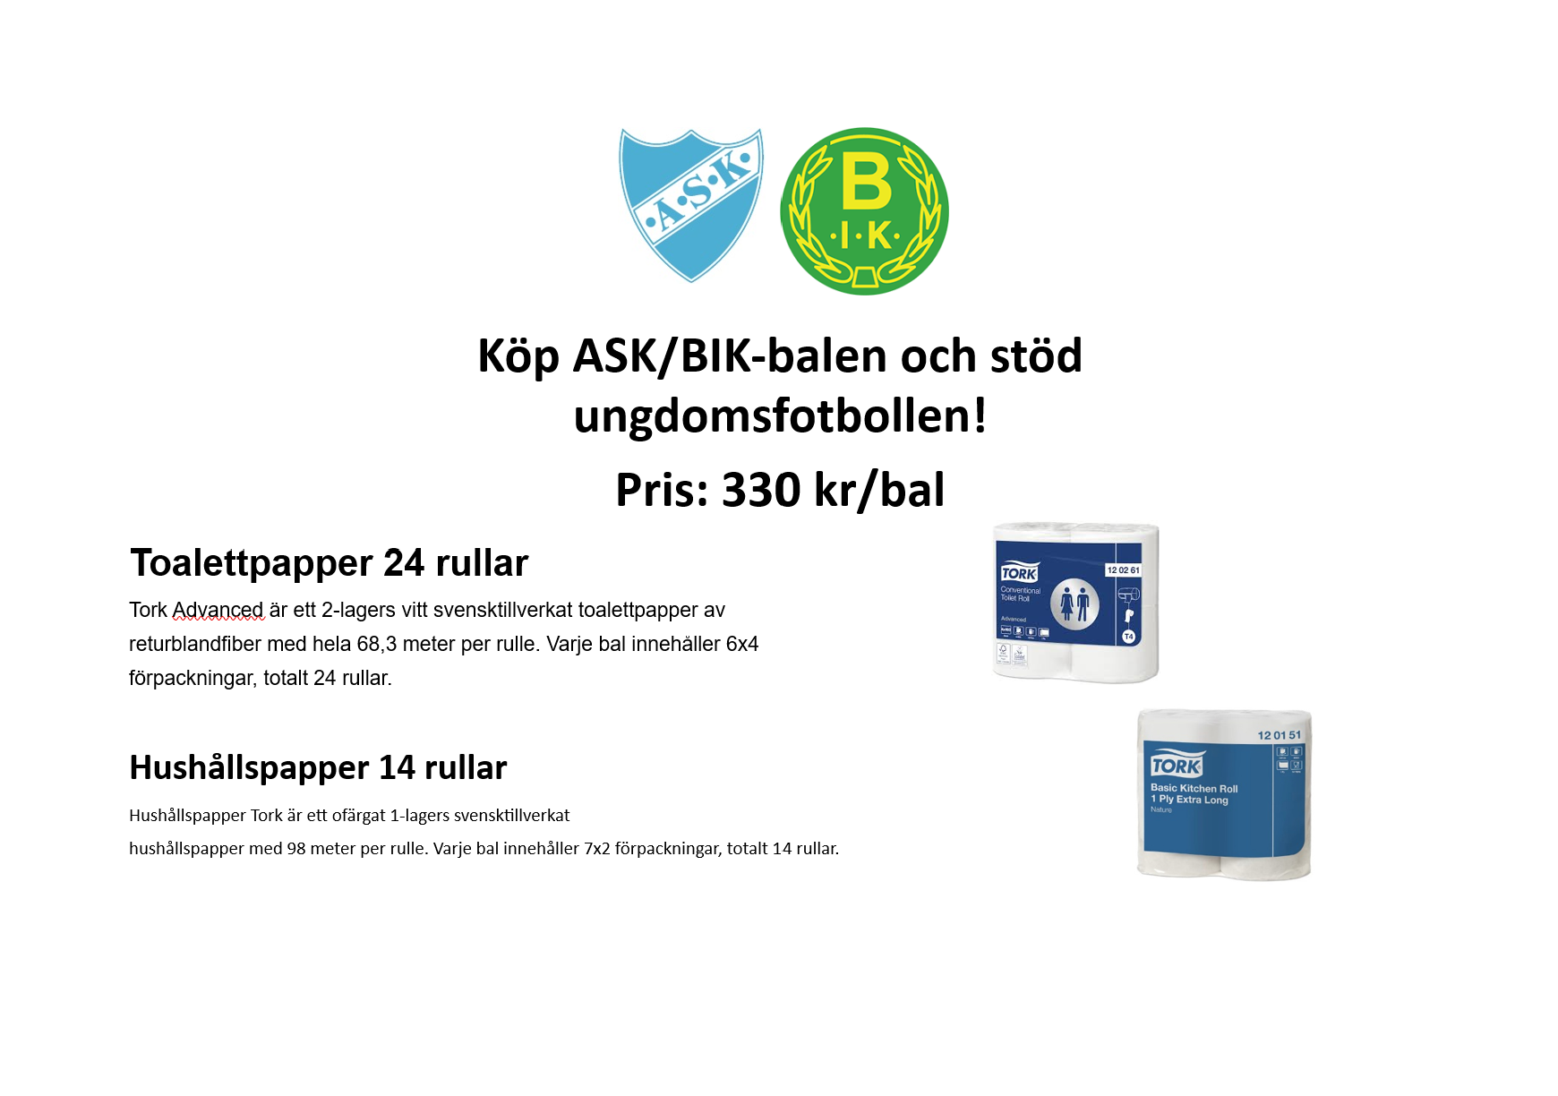
 |  | Namn | Adress | Toalettpapper Antal balar | Hushållspapper antal balar

 |  |  | Totalt

Marknad
2026 bestämdes att marknaden endast skulle arrangeras på våren av Aneby SK.
På Anebydagen kl: 09:00-15:00.
De äldre lagen mellan 11- 16 år i ungdomssektionen ansvarar för att städa efter marknaden.
Samling vid klockan 17:30. Alla tar med egna handskar, kvast och spade.
Ansvarig för planering av marknad
Ansvarig:
Tidigare:

Mötesnotering
 | 2024 Fredagen den 26 april
 | 2024 Tisdagen den 3 sept
 | 2025 Fredagen den 25 april
 | 2025 Tisdagen den 2 september
 | 2026 Lördagen den 30 maj

Marknad
2024 |  | 2025 |  | 2026 | 2027 | 2027 | 2028
Våren | Hösten | Våren | Hösten | Våren | Våren |  | Våren
P09 | P10 | F12 | P10 | F15 | P15 |  | P16
P11 | P12 | F13 | P11 | P15 | F15 |  | F16
F12 | P13 | P13 | P12 | F14 | P16 |  | P17
F13 |  | F14 | P14 | P14 | F16 |  | F17

Material
Material
Ansvarig: | Joakim Forsberg
Tidigare:

Mötesnotering

Målvaktshandskar
Klubben står för målvaktshandskar upp till lagen blir 10 år (börjar spela i Smålands FF seriespel).
Bollar |  | Mål | Bollar / västar / koner/medicin | Målvaktskläder | Målvaktshandskar | Material till sjukvårdsväslan
2026 |  | 2026 | 2026 | 2026 | 2026 | 2026

Lärgrupper
Såhär gör vi!
Vid säsongsstart skickar ansvarig in en lista över alla lag till kansliet. Anneli på kansliet lägger in de nya lagen. Varje tränare ansvarar själva för att lägga till sina spelare i sitt lag. Ansvarig ordnar en lärgruppsutbildning antingen genom att själv hålla i den eller be David Lindberg på Sisu att hålla i den. Alla anvarar själva för att fylla i sina lärgruppstillfällen. Vid årsskiftet slutmarkeras alla lärgrupper av tränarna. Vid årsskiftet ansvarar dessutom David för att kopiera över de befintliga lagen till det nya lärgruppsåret. Om en spelare slutar under säsongens gång låter man den spelare finnas kvar i lärgruppen annars förloras dennes medverkan i en lärgrupp. Det är Anneli på kansliet som delar ut inlogg och lösenord till de som ska vara lärgruppsledare.
Ansvarig för lärgrupper
Ansvarig: | Martin Fransson
Tidigare:

Mötesnotering
2024-2025 | Det har inte fungerat med strukturen runt lärgrupperna för lagen i ungdomssektionen.

Namn | Lag/sektion | Kommit igång
Janette Tensén | Ungdomssektionen
Malin Berlin | P09
Mathias Sternberg | P10
 | P11
Johan Löfqvist | P12
Kristin Lillieström | F12
Tabo Thusini | P13
Angelica Thorin | F13
Tina Arvåsen | P14
Janette Tensén | F14
Martin Forsberg | P15
Elin Gustavsson | F15
Elin Svensson | P/F16
Johan Råsberg | P/F17
Alexandra Boo | F17-18
Markus Johansson | P18
Henrik Fridh | P/F19

Torebrings cup
2026

Cup i konstgräshallen (Mars-april)
Anmäla till Smålands FF | Årtal | Vecka | Datum |  |  | Lag
Sponsor: Torebrings | 2025 | 13-14 | 2025-03-29 | 2025-04-05 | 2025-04-06 | P11, P12, F12
Cupens namn: Torebrings Cup | 2026 | 12-13. | 21-22 mars | 28 -29mars |  | P12, F12, P13, F13

Datum:

Alla lag som spelar i serie annordnad av SmFF (lag från 10 år och upp) hjälper till under cupen.
8 lag ansvarar för kiosken
3 lag ansvarar för städ/matchvärd
8 lag/klass
Avgift: 1800 kr per lag i anmälningsavgift

Ansvarig för domare Kenneth Fransson

Kiosk
Hamburgare
Frallor

Städgrupp

Matchvärd/Ordning/reda grupp

Sekretariat och speaker

Att göra:
Ljudanläggning

Sponsring matchkläder
Sponsring av matchkläder

År | Sponsring till ASK ett företag | Sponsring till ASK två företag | Sponsring tre företag | Tryck Nr rygg | Tryck med ett företagslogga | Tryck företagslogga, karta med alla företag | Start av tryck
2026 | 6,000 kr | 3000 x 2 | 2500 x 3 | 59 kr/tröja + moms | 69 kr/tröja + moms | 85 kr/tröja + moms | 329 kr + moms

Skapa i Tranås skickar faktura direkt till företagen som sponsrar gällande tryckkostanderna.
Kontaktperson på Skapa är dessan@skapareklam.se

